Estadísticas
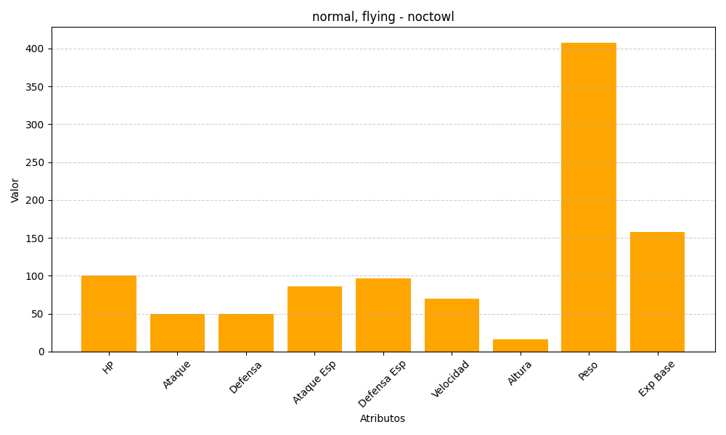
ID | Nombre | Tipo | HP | Ataque | Defensa | Ataque Especial | Defensa Especial | Velocidad | Altura | Peso | Experiencia Base
164 | noctowl | normal, flying | 100 | 50 | 50 | 86 | 96 | 70 | 16 | 408 | 158

